R8キャリア【共通様式】
■記入・提出方法 ※原則パソコンにて入力
①着色セルを全て入力してください。（入力漏れに注意）
②各項目の補足事項に沿って入力してください。
③フォントサイズ、PDFファイルに変換する際の調整を除き、 エクセルの設定変更は行わないでください。
④全項目の入力後、PDF形式に変換し、ファイルは「職種_氏名」としてください。（例：一般行政（自己推薦）_新潟太郎）
⑤受験申込の際に電子申請システムに添付して提出してください。 （令和8年8月15日午後5時15分までに正常に到達したもののみ有効）
 |  |  |  |  |  |  |  |  |  |  |  |  | 新潟県人事委員会事務局
エントリーシート（キャリア採用・行政実務経験枠） -令和８年度第３回 受験申込用 - |  |  |  |  |  |  |  | 採用枠

試験職種 |  |  |  |  |  |  |  | 受験番号
自己推薦の分野
フリガナ |  |  |  |  |  |  |  | 地域区分 （地域枠のみ） |  | 上越 | 中越 | 下越 | 佐渡
氏名
現住所（市区町村名まで） |  |  |  |  |  |  |  | 生 年 月 日
■提出時チェックリスト
必ず以下の点を確認した上で提出してください。
✓記入漏れがないか
✓PDF変換する際にシートに入力した項目が見切れていないか ➡以下の例を参考に確認ください
✓PDFのファイル名は「職種_氏名」としているか
都道府県名 |  |  | 市区町村名
 |  |  |  |  |  |  |  | 令和９年４月１日現在 |  |  |  |  | 歳
学 歴 | 学校名（高校以降） |  |  |  | 学部・学科名 |  |  |  | 在学期間 |  |  | 修学区分
 | 高校 |  |  |  |  |  |  |  |  |  | から
 |  |  |  |  |  |  |  |  |  |  | まで
 | 大学等 |  |  |  |  |  |  |  |  |  | から
 |  |  |  |  |  |  |  |  |  |  | まで
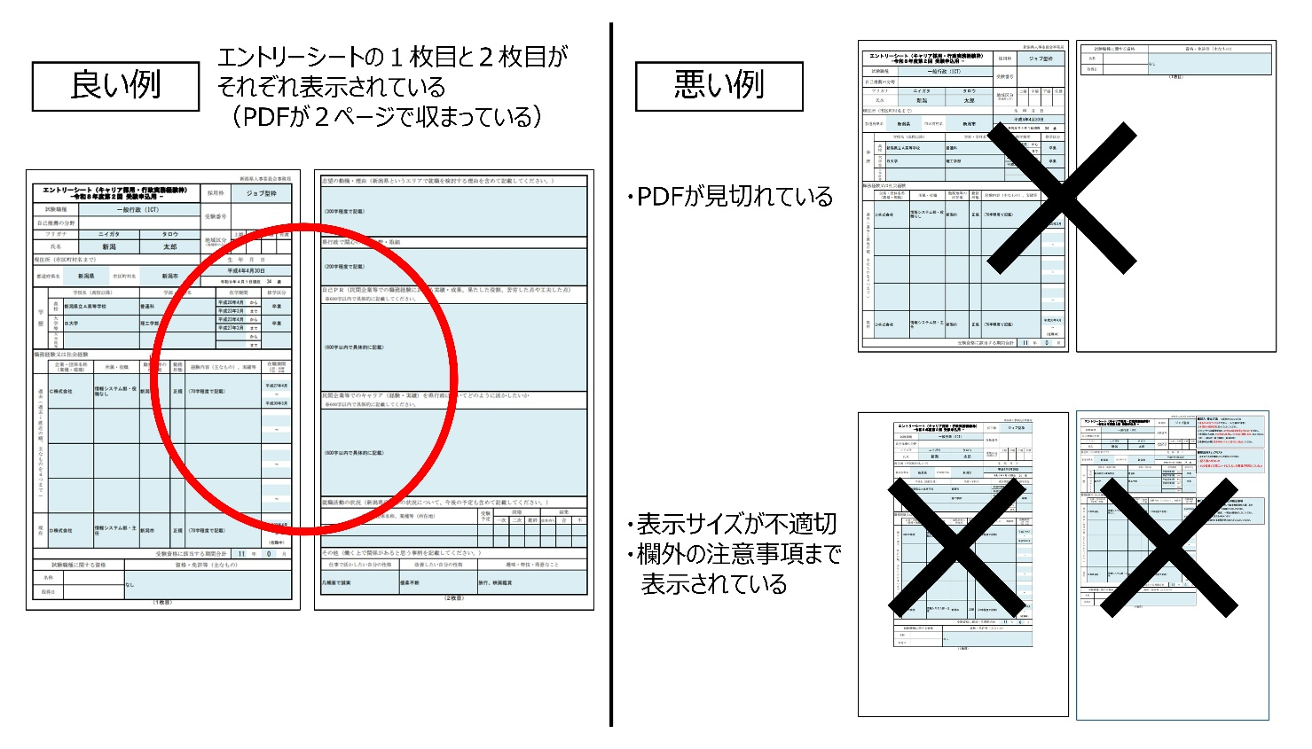
 | 大学院等 |  |  |  |  |  |  |  |  |  | から
 |  |  |  |  |  |  |  |  |  |  | まで
職務経験又は社会経験
 | 企業・団体名称 （業種・規模） | 所属・役職 |  |  | 勤務地等の 所在地 | 勤務 形態 | 経験内容（主なもの）、実績等 |  |  |  |  | 在職期間 上段：始期 下段：終期
過去(過去→直近の順、主なものを４つまで)

 |  |  |  |  |  |  |  |  |  |  |  | ～

 |  |  |  |  |  |  |  |  |  |  |  | ～

■「職務経験又は社会経験」の補足事項
・職務経験（ジョブ型枠、地域枠、行政実務経験枠共通）及び
社会経験（地域枠のみ）を左欄に入力してください。
・上から順に、過去→（直近）→現在の経験を入力してください。
※過去の経験は主なものを４つまで
・「受験資格に該当する期間合計」を忘れずに入力してください。

 |  |  |  |  |  |  |  |  |  |  |  | ～

 |  |  |  |  |  |  |  |  |  |  |  | ～

現在

←忘れずに入力
■受験資格にカウントできる経験について
（ジョブ型枠、行政実務経験枠）
・週30時間以上従事した期間のみ該当します。
（地域枠のみ）
・週20時間以上従事した期間のみ該当します。
・職務経験のうち、県内の市町村、一部事務組合及び広域連合における
任期の定めのない正規職員としての勤務経験は除きます。
（共通）
・通算できる期間は、1年以上継続して就業していたものに限ります。
・連続して３か月を超えて職務に従事していない期間は算入しないでください。
・育児休業を取得した期間は算入しないでください。ただし、産前産後休業を 取得した期間については、３か月を超えていても職務経験に含めます。
※各職種の受験資格は必ず受験案内を確認してください。
 |  |  |  |  |  |  |  |  |  |  |  | ～
 |  |  |  |  |  |  |  |  |  |  |  | （在職中）
受験資格に該当する期間合計 |  |  |  |  |  |  |  |  |  |  | 年 |  | 月
試験職種に関する資格 |  |  |  | 資格・免許等（主なもの）
名称
取得日
（１枚目）

志望の動機・理由（新潟県というエリアで就職を検討する理由を含めて記載してください。）

県行政で関心のある分野・取組

自己ＰＲ（民間企業等での職務経験における実績・成果、果たした役割、苦労した点や工夫した点） |  |  |  |  |  |  |  |  |  |  |  |  |  | 文字数 カウント
※600字以内で具体的に記載してください。
 |  |  |  |  |  |  |  |  |  |  |  |  |  | 0
民間企業等でのキャリア（経験・実績）を県行政においてどのように活かしたいか |  |  |  |  |  |  |  |  |  |  |  |  |  | 文字数 カウント
※600字以内で具体的に記載してください。
 |  |  |  |  |  |  |  |  |  |  |  |  |  | 0
就職活動の状況（新潟県庁以外の状況について、今後の予定も含めて記載してください。）
企業・団体名称、業種等（所在地） |  |  |  |  |  |  | 受験 予定 | 段階 |  |  | 結果
 |  |  |  |  |  |  |  | 一次 | 二次 | 最終 | 結果待ち | 合 | 不

その他（働く上で関係があると思う事柄を記載してください。）
仕事で活かしたい自分の性格 |  |  | 改善したい自分の性格 |  |  |  | 趣味・特技・得意なこと

（２枚目）

